Onderzoeksgebied
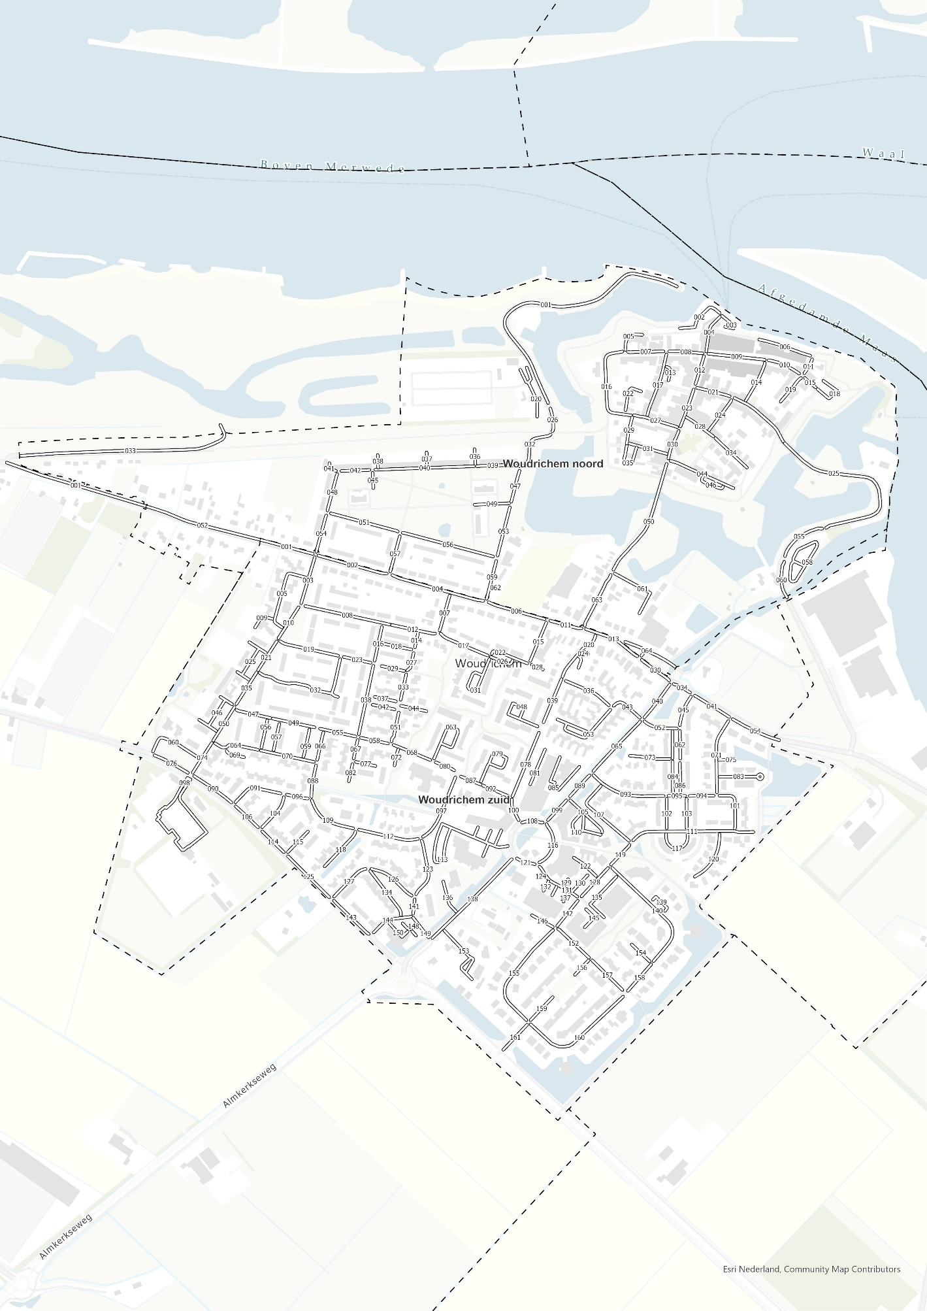

Visualisaties (bezetting)
Bezetting totaal |  |  | Bezetting doelgroep
Capaciteit | Bezetting |  |  | Capaciteit | Bezetting
5266 | 3132 | 59% |  | 166 | 45 | 27%

Aandeel foutparkeerders |  |  | Bezetting vakken elektrisch opladen |  |  |  | Bezetting vakken gehandicapten algemeen
Bezetting | Waarvan foutparkeerders |  |  | Capaciteit | Bezetting |  |  | Capaciteit | Bezetting
3132 | 188 | 6% |  | 46 | 11 | 24% |  | 46 | 10 | 22%

 |  |  | Bezetting vakken gehandicapten kenteken |  |  |  | Bezetting vakken laden & lossen
 |  |  |  | Capaciteit | Bezetting |  |  | Capaciteit | Bezetting
 |  |  |  | 30 | 21 | 70% |  | 0 |  | #DIV/0!

 |  |  | Bezetting overig gereserveerde vakken
 |  |  |  | Capaciteit | Bezetting
 |  |  |  | 40 | 3 | 8%

Draaitabel (bezetting)
 | Cap | Bez | %
2024-08-14 | 2633 | 1526 | 58%
0000 tot 0600 | 2633 | 1526 | 58%
2024-08-17 | 2633 | 1606 | 61%
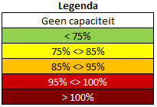
1400 tot 1700 | 2633 | 1606 | 61%
Grand Total | 5266 | 3132 | 59%

 | Cap - Privaat | Bez - Privaat | % - Privaat
2024-08-14 | 994 | 628 | 63%
0000 tot 0600 | 994 | 628 | 63%
2024-08-17 | 993 | 479 | 48%
1400 tot 1700 | 993 | 479 | 48%
Grand Total | 1987 | 1107 | 56%

Ruwe data (bezetting)
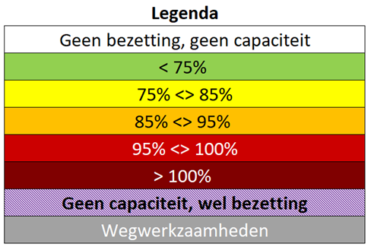

Sectienummer | Buurt | Vesting/Vesting Extra | Straatnaam | Datum | Meetmoment | Totale capaciteit | Totale bezetting | Bezettingsgraad
BU19590601-001 | Woudrichem noord | Nee | Stadshaven | 2024-08-14 | 0000 tot 0600 | 39 | 12 | 31%
BU19590601-001 | Woudrichem noord | Nee | Stadshaven | 2024-08-17 | 1400 tot 1700 | 39 | 36 | 92%
BU19590601-002 | Woudrichem noord | Ja | Op d'n Bol | 2024-08-14 | 0000 tot 0600 | 13 | 8 | 62%
BU19590601-002 | Woudrichem noord | Ja | Op d'n Bol | 2024-08-17 | 1400 tot 1700 | 13 | 7 | 54%
BU19590601-003 | Woudrichem noord | Ja | Op d'n Bol | 2024-08-14 | 0000 tot 0600 | 9 | 5 | 56%
BU19590601-003 | Woudrichem noord | Ja | Op d'n Bol | 2024-08-17 | 1400 tot 1700 | 9 | 6 | 67%
BU19590601-004 | Woudrichem noord | Ja | Kerkstraat | 2024-08-14 | 0000 tot 0600 | 0 | 0
BU19590601-004 | Woudrichem noord | Ja | Kerkstraat | 2024-08-17 | 1400 tot 1700 | 0 | 0
BU19590601-005 | Woudrichem noord | Ja | Rijkswal | 2024-08-14 | 0000 tot 0600 | 5 | 5 | 100%
BU19590601-005 | Woudrichem noord | Ja | Rijkswal | 2024-08-17 | 1400 tot 1700 | 5 | 5 | 100%
BU19590601-006 | Woudrichem noord | Ja | Rijkswal | 2024-08-14 | 0000 tot 0600 | 0 | 0
BU19590601-006 | Woudrichem noord | Ja | Rijkswal | 2024-08-17 | 1400 tot 1700 | 0 | 0
BU19590601-007 | Woudrichem noord | Ja | Molenstraat | 2024-08-17 | 1400 tot 1700 | 9 | 6 | 67%
BU19590601-007 | Woudrichem noord | Ja | Molenstraat | 2024-08-14 | 0000 tot 0600 | 9 | 9 | 100%
BU19590601-008 | Woudrichem noord | Ja | Molenstraat | 2024-08-14 | 0000 tot 0600 | 12 | 14 | 117%
BU19590601-008 | Woudrichem noord | Ja | Molenstraat | 2024-08-17 | 1400 tot 1700 | 12 | 12 | 100%
BU19590601-009 | Woudrichem noord | Ja | Hoogstraat | 2024-08-14 | 0000 tot 0600 | 33 | 34 | 103%
BU19590601-009 | Woudrichem noord | Ja | Hoogstraat | 2024-08-17 | 1400 tot 1700 | 33 | 34 | 103%
BU19590601-010 | Woudrichem noord | Ja | Hoogstraat | 2024-08-14 | 0000 tot 0600 | 15 | 13 | 87%
BU19590601-010 | Woudrichem noord | Ja | Hoogstraat | 2024-08-17 | 1400 tot 1700 | 15 | 16 | 107%
BU19590601-011 | Woudrichem noord | Ja | Maaspunt | 2024-08-14 | 0000 tot 0600 | 1 | 1 | 100%
BU19590601-011 | Woudrichem noord | Ja | Maaspunt | 2024-08-17 | 1400 tot 1700 | 1 | 1 | 100%
BU19590601-012 | Woudrichem noord | Ja | Kerkstraat | 2024-08-14 | 0000 tot 0600 | 7 | 7 | 100%
BU19590601-012 | Woudrichem noord | Ja | Kerkstraat | 2024-08-17 | 1400 tot 1700 | 7 | 7 | 100%
BU19590601-013 | Woudrichem noord | Ja | Daalderstraat | 2024-08-14 | 0000 tot 0600 | 14 | 15 | 107%
BU19590601-013 | Woudrichem noord | Ja | Daalderstraat | 2024-08-17 | 1400 tot 1700 | 14 | 15 | 107%
BU19590601-014 | Woudrichem noord | Ja | Schoolstraat | 2024-08-14 | 0000 tot 0600 | 1 | 1 | 100%
BU19590601-014 | Woudrichem noord | Ja | Schoolstraat | 2024-08-17 | 1400 tot 1700 | 1 | 0 | 0%
BU19590601-015 | Woudrichem noord | Ja | Hoogstraat | 2024-08-14 | 0000 tot 0600 | 4 | 3 | 75%
BU19590601-015 | Woudrichem noord | Ja | Hoogstraat | 2024-08-17 | 1400 tot 1700 | 4 | 4 | 100%
BU19590601-016 | Woudrichem noord | Ja | Rijkswal | 2024-08-14 | 0000 tot 0600 | 4 | 4 | 100%
BU19590601-016 | Woudrichem noord | Ja | Rijkswal | 2024-08-17 | 1400 tot 1700 | 4 | 2 | 50%
BU19590601-017 | Woudrichem noord | Ja | Daalderstraat | 2024-08-14 | 0000 tot 0600 | 0 | 5
BU19590601-017 | Woudrichem noord | Ja | Daalderstraat | 2024-08-17 | 1400 tot 1700 | 0 | 4
BU19590601-018 | Woudrichem noord | Ja | Janus Baksbastion | 2024-08-14 | 0000 tot 0600 | 53 | 30 | 57%
BU19590601-018 | Woudrichem noord | Ja | Janus Baksbastion | 2024-08-17 | 1400 tot 1700 | 53 | 45 | 85%
BU19590601-019 | Woudrichem noord | Ja | Hugo de Grootstraat | 2024-08-14 | 0000 tot 0600 | 12 | 12 | 100%
BU19590601-019 | Woudrichem noord | Ja | Hugo de Grootstraat | 2024-08-17 | 1400 tot 1700 | 12 | 7 | 58%
BU19590601-020 | Woudrichem noord | Nee | Stadshaven | 2024-08-14 | 0000 tot 0600 | 59 | 8 | 14%
BU19590601-020 | Woudrichem noord | Nee | Stadshaven | 2024-08-17 | 1400 tot 1700 | 59 | 41 | 69%
BU19590601-021 | Woudrichem noord | Ja | Vissersdijk | 2024-08-14 | 0000 tot 0600 | 6 | 9 | 150%
BU19590601-021 | Woudrichem noord | Ja | Vissersdijk | 2024-08-17 | 1400 tot 1700 | 6 | 7 | 117%
BU19590601-022 | Woudrichem noord | Ja | Nieuwstad | 2024-08-14 | 0000 tot 0600 | 13 | 10 | 77%
BU19590601-022 | Woudrichem noord | Ja | Nieuwstad | 2024-08-17 | 1400 tot 1700 | 13 | 7 | 54%
BU19590601-023 | Woudrichem noord | Ja | Kerkstraat | 2024-08-14 | 0000 tot 0600 | 7 | 8 | 114%
BU19590601-023 | Woudrichem noord | Ja | Kerkstraat | 2024-08-17 | 1400 tot 1700 | 7 | 7 | 100%
BU19590601-024 | Woudrichem noord | Ja | Spieringstraat | 2024-08-14 | 0000 tot 0600 | 3 | 3 | 100%
BU19590601-024 | Woudrichem noord | Ja | Spieringstraat | 2024-08-17 | 1400 tot 1700 | 3 | 1 | 33%
BU19590601-025 | Woudrichem noord | Ja | Vissersdijk | 2024-08-14 | 0000 tot 0600 | 20 | 21 | 105%
BU19590601-025 | Woudrichem noord | Ja | Vissersdijk | 2024-08-17 | 1400 tot 1700 | 20 | 15 | 75%
BU19590601-025 | Woudrichem noord | Ja | Vissersdijk | 2024-08-14 | 0000 tot 0600 | 20 | 1 | 5%
BU19590601-025 | Woudrichem noord | Ja | Vissersdijk | 2024-08-17 | 1400 tot 1700 | 20 | 4 | 20%
BU19590601-026 | Woudrichem noord | Nee | Stadshaven | 2024-08-14 | 0000 tot 0600 | 0 | 0
BU19590601-026 | Woudrichem noord | Nee | Stadshaven | 2024-08-17 | 1400 tot 1700 | 0 | 0
BU19590601-027 | Woudrichem noord | Ja | Bagijnestraat | 2024-08-14 | 0000 tot 0600 | 19 | 16 | 84%
BU19590601-027 | Woudrichem noord | Ja | Bagijnestraat | 2024-08-17 | 1400 tot 1700 | 19 | 14 | 74%
BU19590601-028 | Woudrichem noord | Ja | Landpoortstraat | 2024-08-14 | 0000 tot 0600 | 11 | 12 | 109%
BU19590601-028 | Woudrichem noord | Ja | Landpoortstraat | 2024-08-17 | 1400 tot 1700 | 11 | 10 | 91%
BU19590601-029 | Woudrichem noord | Ja | Bagijnestraat | 2024-08-14 | 0000 tot 0600 | 13 | 13 | 100%
BU19590601-029 | Woudrichem noord | Ja | Bagijnestraat | 2024-08-17 | 1400 tot 1700 | 13 | 9 | 69%
BU19590601-030 | Woudrichem noord | Ja | Kerkstraat | 2024-08-14 | 0000 tot 0600 | 0 | 0
BU19590601-030 | Woudrichem noord | Ja | Kerkstraat | 2024-08-17 | 1400 tot 1700 | 0 | 0
BU19590601-031 | Woudrichem noord | Ja | Kloosterhof | 2024-08-14 | 0000 tot 0600 | 2 | 3 | 150%
BU19590601-031 | Woudrichem noord | Ja | Kloosterhof | 2024-08-17 | 1400 tot 1700 | 2 | 2 | 100%
BU19590601-032 | Woudrichem noord | Ja | Stadshaven | 2024-08-14 | 0000 tot 0600 | 0 | 0
BU19590601-032 | Woudrichem noord | Ja | Stadshaven | 2024-08-17 | 1400 tot 1700 | 0 | 0
BU19590601-033 | Woudrichem noord | Nee | Groenendijk | 2024-08-14 | 0000 tot 0600 | 0 | 1
...

